ELIMNAR REGISTROS QUE CREA OTRO
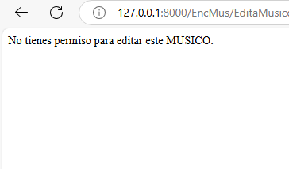
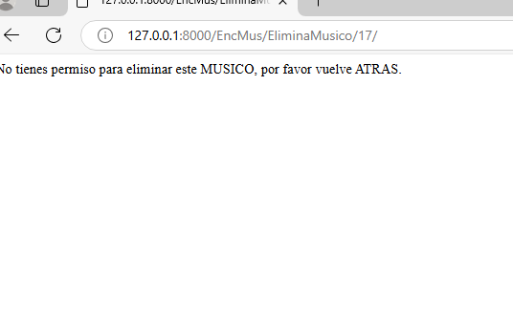
1 | Originalmente cada user podia elimiar y editar los registros que crea otro user
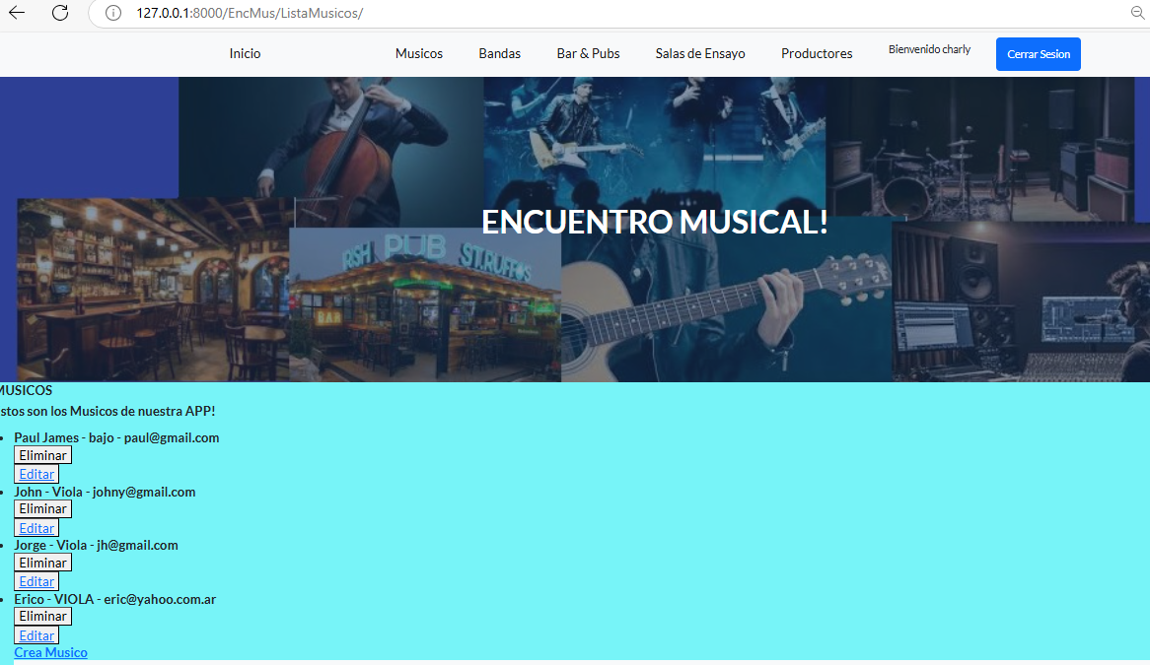

2 | Se agrego a cada model:

 |  | user = models.ForeignKey(User, on_delete=models.CASCADE, null=True, blank=True)

 |  | Ahora se Verifica la propiedad del registro en la vista de eliminación:
 |  | Donde en la vista de eliminación , se compara el request.user con el user asignado al objeto
 |  | ejej En la vista de eliminación de músicos, debes comparar el request.user con el user asignado al objeto de músico.

3 |  | Implementación de la restricción en la vista de eliminación: En tu vista eliminar_musico, debes hacer una verificación similar a la siguiente:
 |  | (se pone como ejemplo un registro del model Musico)

 |  | from django.http import HttpResponseForbidden
 |  | from django.shortcuts import get_object_or_404

 |  | def eliminar_musico(request, id):
 |  | musico = get_object_or_404(Musicos, id=id)

 |  | # Verificamos si el usuario que está logueado es el propietario del músico
 |  | if musico.user != request.user:
 |  | return HttpResponseForbidden("No tienes permiso para eliminar este registro.")

 |  | # Si pasa la verificación, se procede a la eliminación
 |  | musico.delete()
 |  | return redirect('lista_musicos') # Redirige a la lista de músicos después de eliminar

4 |  | Verificación en la vista de edición: De manera similar, se implementa esta verificación para editar

 |  | def editar_musicos(request, id):
 |  | musico = get_object_or_404(Musicos, id=id)

 |  | # Verificamos si el usuario que está logueado es el propietario del músico
 |  | if musico.user != request.user:
 |  | return HttpResponseForbidden("No tienes permiso para editar este registro.")

 |  | # Aquí continúas con la lógica para procesar el formulario de edición
 |  | if request.method == "POST":
 |  | form = MusicosForm(request.POST, instance=musico)
 |  | if form.is_valid():
 |  | form.save()
 |  | return redirect('lista_musicos')
 |  | else:
 |  | form = MusicosForm(instance=musico)

 |  | return render(request, "enc_mus/editar_musicos.html", {'form': form})

5 | PERO ANTES:
 | Verificar que al crear un registro (músico o banda), el campo user se esté poblando con el usuario logueado….sino no andan las validaciones

6 | Finalmente reenderiza los siguientes mensajes y no permite hacer Crud sobre registros que no creastes vos mismo
 | Ahora sale en siguiente mensaje:

REGISTRO DUPLICADO
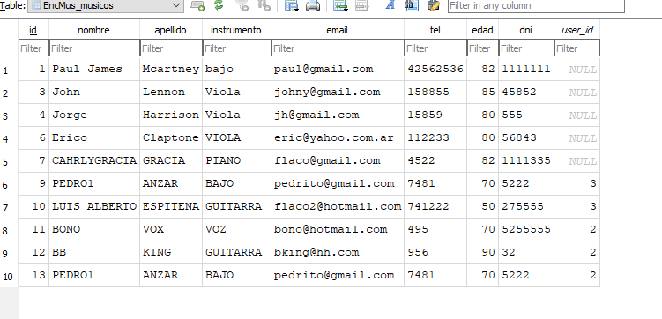

1 | REGISTRO DUPLICADOS! | (originalmente en el proyecto se podia duplicar registros en los models)

2 | Se agregó la validación dentro del método clean o clean_<fieldname>. Este método revisará si el registro ya existe en la base de datos antes de permitir su creación.

 | Se agrega cada formulario, la siguiente funcion:

 | def clean(self):
 | cleaned_data = super().clean()
 | nombre = cleaned_data.get('nombre')
 | apellido = cleaned_data.get('apellido')
 | email = cleaned_data.get('email')

 | # Verificar si ya existe un registro igual
 | if Musicos.objects.filter(nombre=nombre, apellido=apellido, email=email).exists():
 | raise ValidationError("El músico con este nombre, apellido y email ya existe.")

 | return cleaned_data

3 | Ahora al crear un registro igual al Musico: BONO, ya nos tira un warning y no permita la duplicidad de registros en las bases

BUSQUEDA EN BLANCO
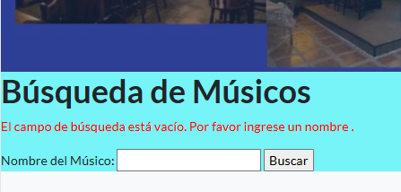
1 | Al ejecutar una busqueda en blanco trae "TODOS" Los registros

 | (eso decido cambiarlo)
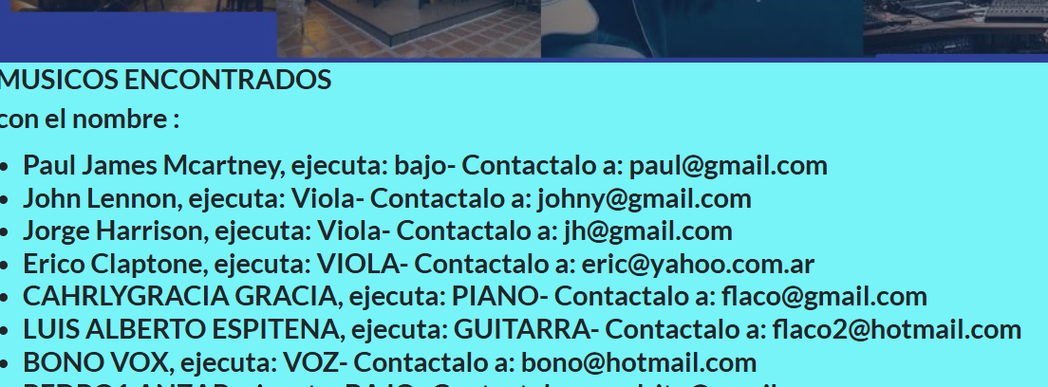

2 | Se implemento:
 | (se agrga un mensaje de error y no muestra ningun registro)
 | El codigo de las vistas bsuacr fue modificado a:

 | @login_required
 | def buscarMusicos(request):
 | # Obtener el valor ingresado en el campo de búsqueda
 | n_nombre = request.GET.get("nombre", "")

 | # Verificar si el campo está vacío
 | if not n_nombre.strip():
 | # Agregar un mensaje de error si el campo está vacío
 | messages.error(request, "El campo de búsqueda está vacío. Por favor ingrese un nombre para buscar.")
 | return render(request, "busqueda_musicos.html")

 | # Buscar músicos cuyo nombre contenga la cadena ingresada
 | musicos = Musicos.objects.filter(nombre__icontains=n_nombre)

 | # Renderizar la página de resultados con los músicos encontrados
 | return render(request, "resultado_busqueda.html", {
 | "Musicos": musicos,
 | "nombre": n_nombre
 | })

4 | Ahora queda asi! Con el mensaje de Warning

